상품제안서
알로꼬 이중진공 더블월 세라믹텀블러 600ml | 상품코드: S44663

 |  |  |  |  |  |  | 02-713-8555 | www.synergygift.co.kr
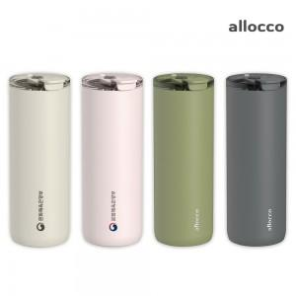 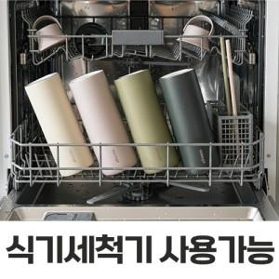 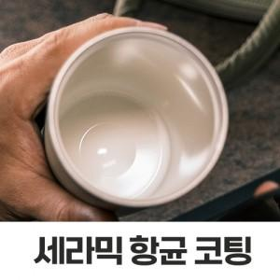

【상세/제작정보】

【인쇄/포장옵션】 | 레이저, 컬러전사필름 / 포장지포장

【공급단가】 | 수량 | 20~ | 100~ | 300~ | 500~ | 1,000~
*VAT별도 | 단가 | 21,000원 | 19,100원 | 18,300원 | 18,000원 | 17,600원

【상품 URL】 | https://www.synergygift.co.kr:443/src/goods_detail.php?gdno=44663

